변동사항 참고
총 2018.1~2021.12(3년) 데이터중
장기대기자 수치는 2021.08 - 2021.11(4개월) 만 기재

■ 기존 대기시간 칼럼 | ■ 2021.8월 추가된 대기시간 칼럼 | ■ 2021.12월 변경된 대기시간 현황
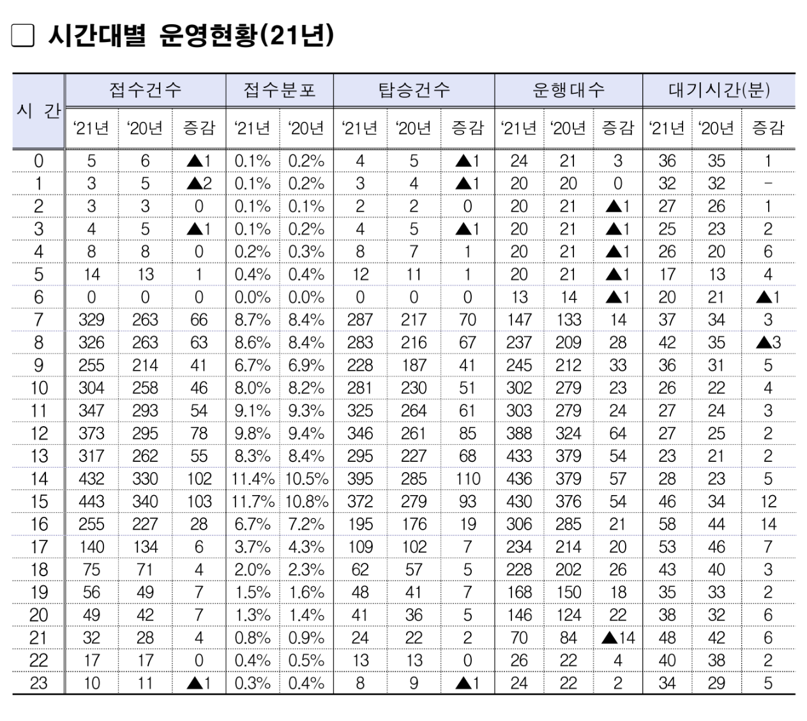
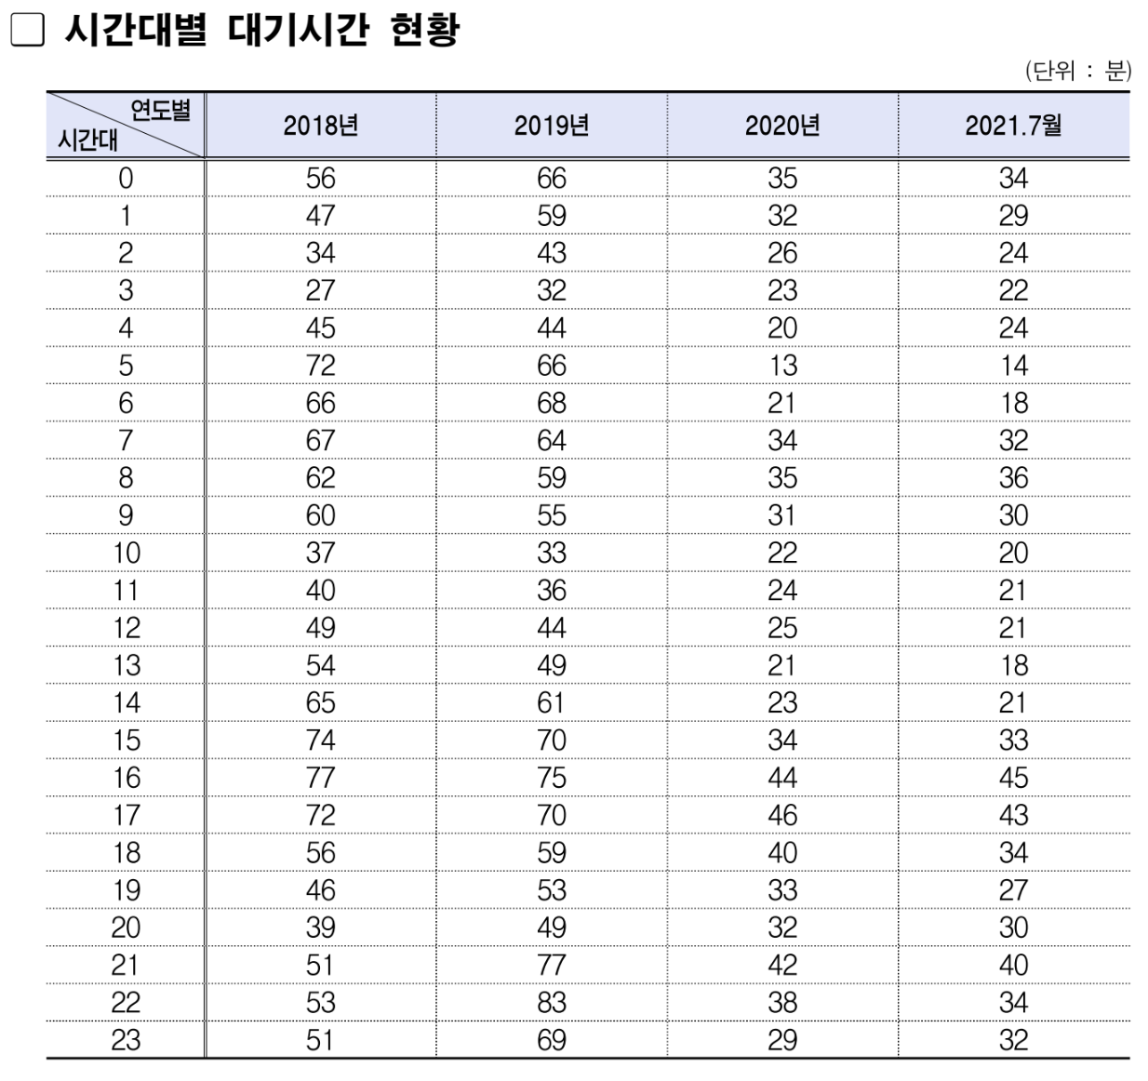
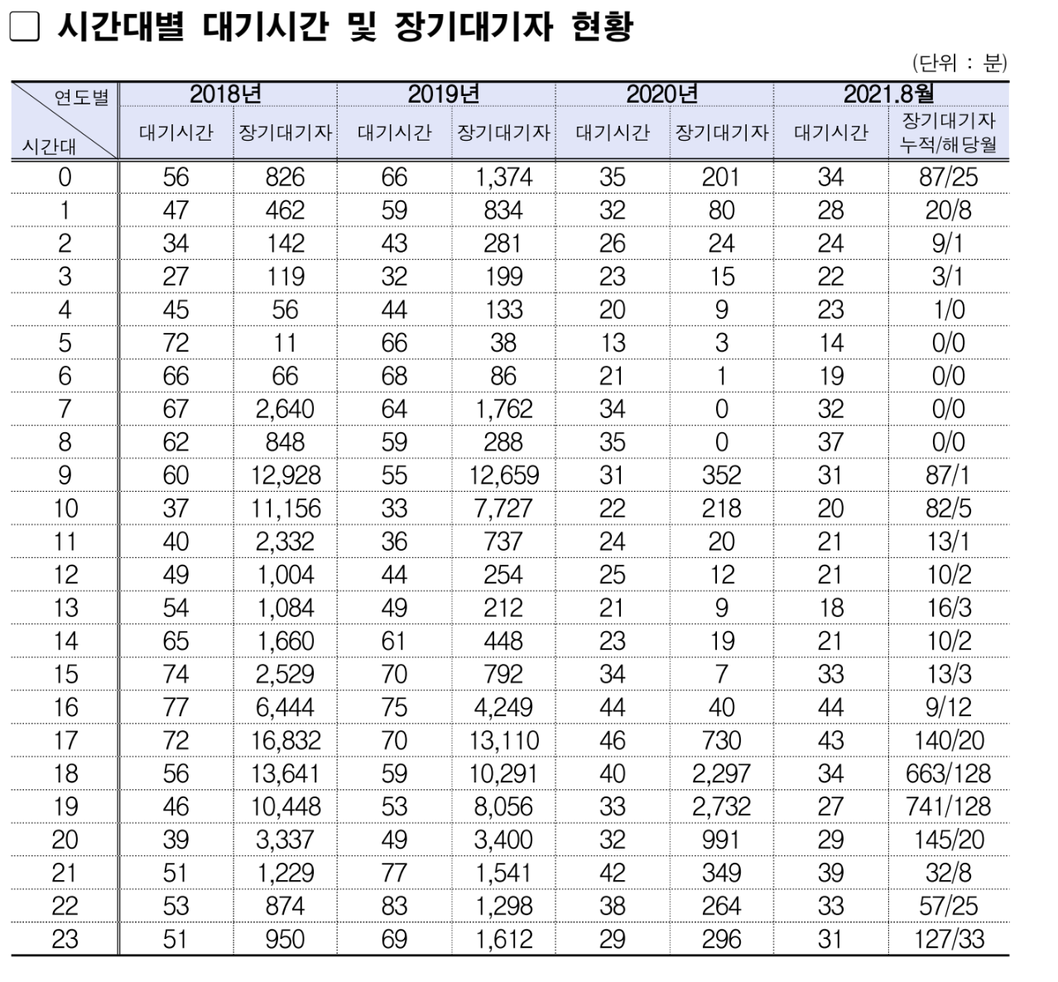

1. 장기대기자 현황(2021.08 - 2021.12) 있다가 기재 안되는데 , 이후로 나머지 장기대기자 요청
2. 2022.01 부터 대기시간이 월별로 기재가 되지 않음..이후로 연별로 보려는건지 변화없음

